G.16.1
Gráfico 16.1. Mujeres atendidas en centros de acogida de emergencia. Tasas por 100.000 mujeres de 15 y más años.
Año 2022.

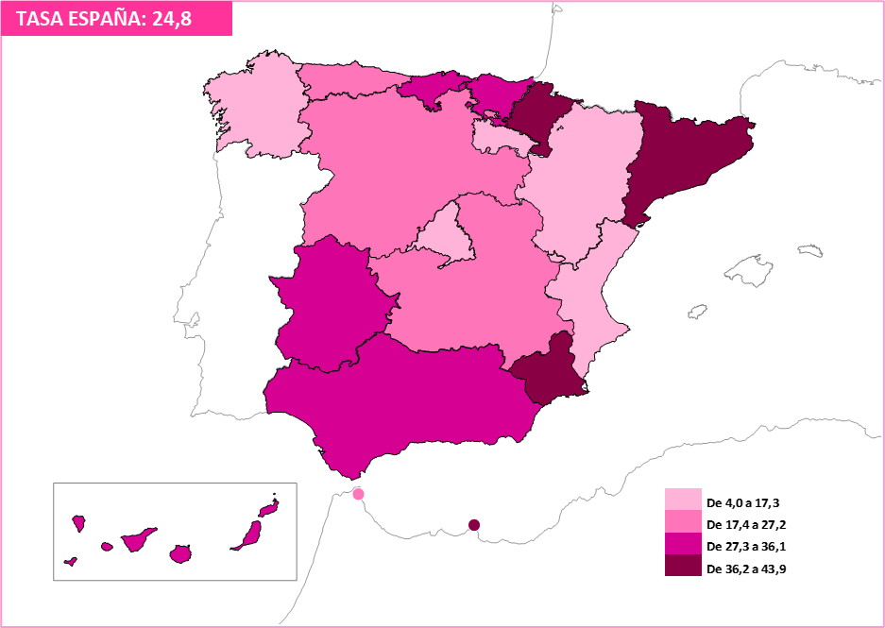

Fuente: Delegación del Gobierno para la Violencia de Género. Ministerio de Igualdad.

G.16.2
Gráfico 16.2. Mujeres atendidas en casas de acogida. Tasas por 100.000 mujeres de 15 y más años.
Año 2022.

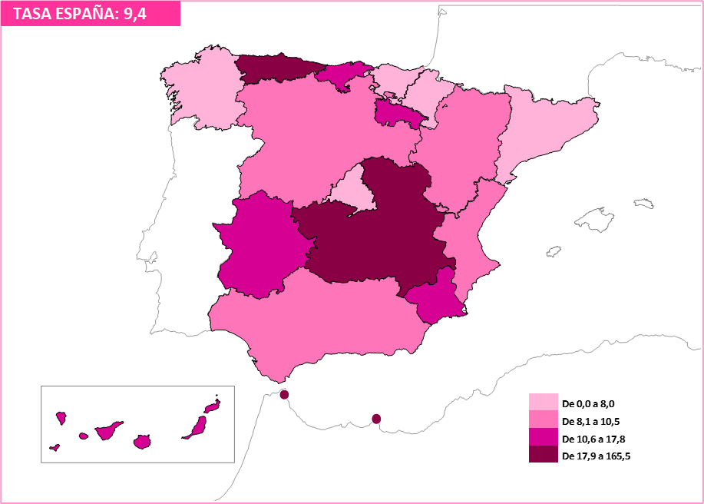

Fuente: Delegación del Gobierno para la Violencia de Género. Ministerio de Igualdad.

G.16.3
Gráfico 16.3. Mujeres atendidas en viviendas tuteladas. Tasas por 100.000 mujeres de 15 y más años.
Año 2022.

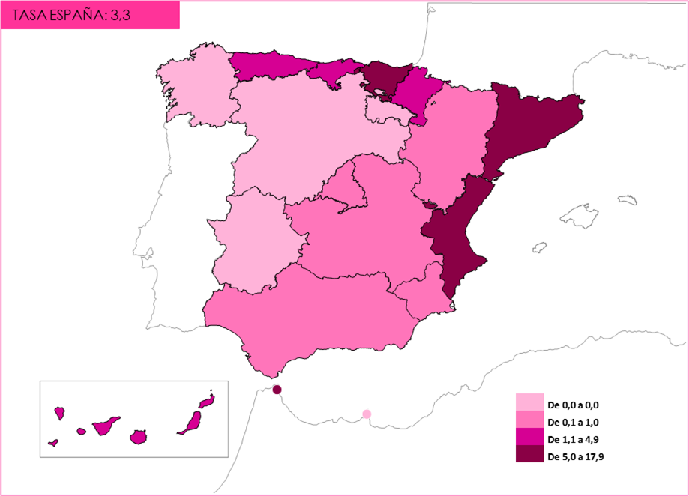

Fuente: Delegación del Gobierno para la Violencia de Género. Ministerio de Igualdad.

